Sheet1
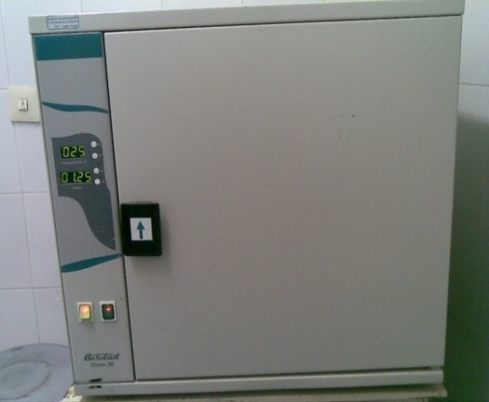
دانشگاه علوم پزشکی مشهد
شبکه بهداشت و درمان شهرستان خلیل اباد
آزمایشگاه مرکز بهداشت
 شناسنامه تجهیزات
1 | نوع دستگاه | فور
2 | کارخانه | تجهیزات پزشکی بهداد
3 | مدل | 50لیتری دیجیتال
4 | کشور سازنده | ایران
5 | شماره سریال | 85351
6 | محل اسقرار | اتاق شستشو-آزمایشگاه مرکز بهداشت خلیل آباد
7 | کاربران ویژه | خانم فاطمه تازه دل
9 | تاریخ رسید به آزمایشگاه | 1386/2/20
10 | تاریخ راه اندازی در بخش | 1386/2/30
11 | شرایط دستگاه موقع تحویل | سالم
12 | ویژگی خاص | آخرین تنظیم روی دستگاه ذخیره می شود
13 | تجهیزات مرتبط | ندارد
14 | منبع تغذیه | 220 V - 50-60 Hz
15 | شرکت پشتسبان | شرکت سناباد پژوه
16 | آدرس شرکت پشتیبان | مشهد- پشت مرکز بهداشت
17 | تلفن تماس شرکت پشتیبان | 8413923 - 8460953 - 8436327
18 | مشخصات فرد راه اندازی کننده | یاسر یوسف پور
19 | مشخصات فرد تحویل گیرنده | خانم فاطمه تازه دل
20 | نحوه آموزش دستگاه | شفاهی
21 | مشخصات محلول ها و مواد مصرفی | ندارد
22 | شماره پلاک دستگاه | 475
23 | تکمیل کننده فرم | یاسر یوسف پور
24 | تاریخ تکمیل فرم | 1388/09/20

